Hoja1
Diseño de medalla y Tipo de trofeo

No. de trofeo | Logotipo (imagen) | Partida (s) que aplica:
1 | 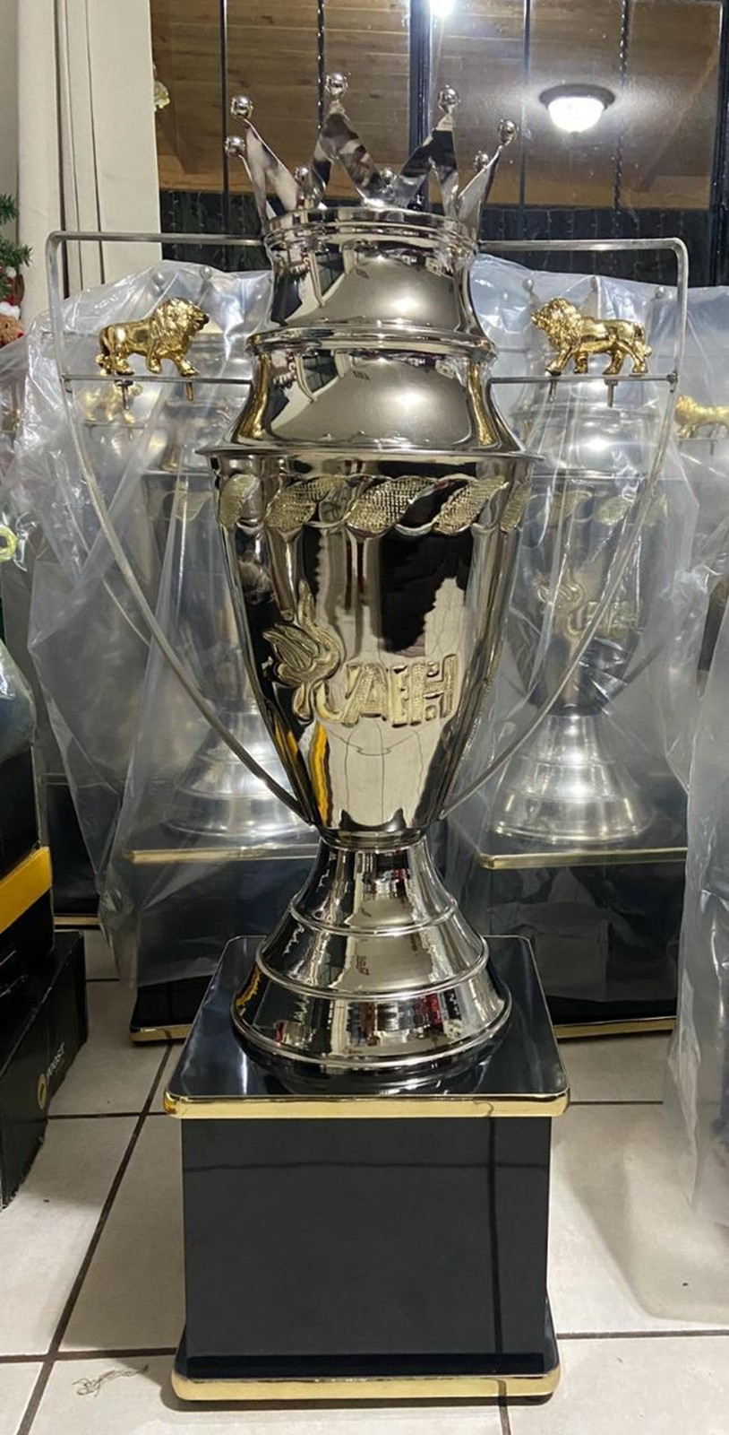 | 1
2 |  | 56, 57 y 58
3 | 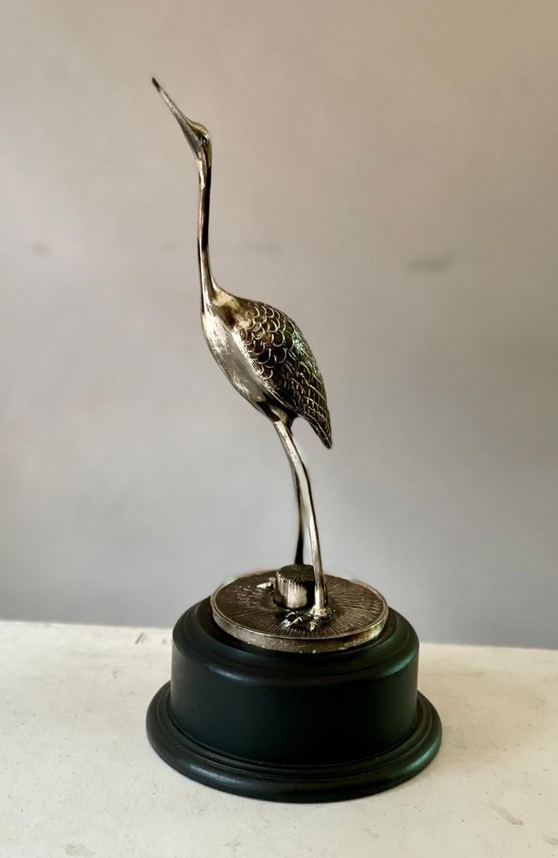 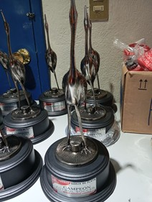 | 59
No. de placa sublimada | Logotipo (imagen) | Partida (s) que aplica:
1 |  | 59
No. de medalla | Logotipo (imagen) | Partida (s) que aplica:
1 | 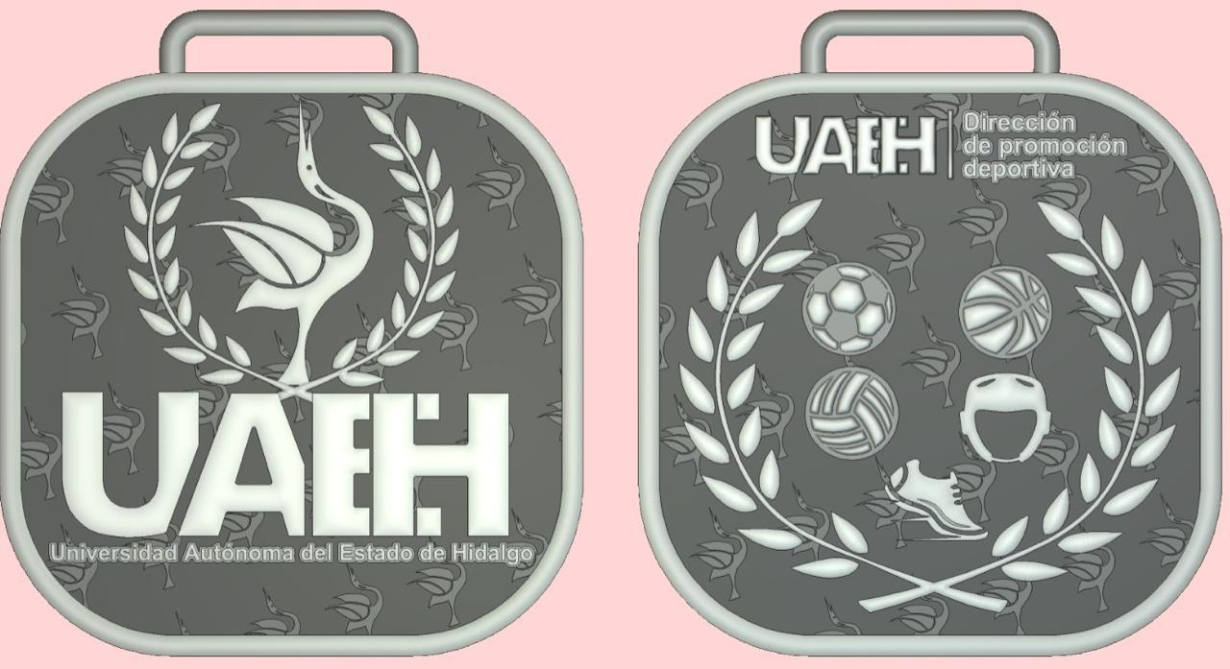 | 48, 50 y 55
2 |  | 2, 3, 4, 5, 6, 7, 8, 9, 10, 11, 12, 13, 14, 15, 16, 17, 18, 19, 20, 22, 23, 24, 25, 26, 27, 28, 29, 30, 31, 32, 33, 34, 35, 36, 37, 38, 39, 40, 41, 42, 43, 44, 45, 46, 47, 49, 51, 52, 53, 54.
3 | El diseño se proporcionara al proveedor adjudicado | 21

